petunjuk pengisian
PENGISIAN FORMULIR MONITORING DAN EVALUASI STANDAR BIAYA KELUARAN (SBK) PENYELESAIAN PERKARA

Hasil yang Diharapkan dari Pengisian Formulir Monitoring dan Evaluasi SBK
1 | Sebagai bahan pertimbangan bagi satker untuk melakukan revisi anggaran antar detil pada SBK;
2 | Sebagai bahan pertimbangan bagi satker untuk pengisian target satuan RKAKL masing-masing detil SBK, pada tahun berikutnya;
3 | Sebagai alat monitoring satker pengadilan atas efektifitas dan efisiensi realisasi anggaran/penyerapan masing-masing detil SBK;
4 | Sebagai informasi satker pengadilan mengenai langkah-langkah kegiatan dalam penyelesaian perkara yang dapat dianggarkan melalui APBN
5 | Sebagai bahan pertimbangan pusat dalam mengajukan revisi besaran SBK Penyelesaian Perkara kepada Kementerian Keuangan.

Catatan untuk Diperhatikan
1 | Demi kevalidan dan kemudahan pengisian data ke dalam formulir, agar input dilakukan langsung melalui komputer pada aplikasi Microsoft Office format Excel.
2 | Mengisi informasi pokok pada bagian atas sebelah kiri halaman: - Nama pengadilan; - Target perkara dalam 1 tahun; - Harga satuan SBK Penyelesaian Perkara (sesuai PMK 86 Tahun 2017); - Total Pagu SBK Penyelesaian Perkara dalam RKAKL
3 | Data perkara yang diinput disesuaikan dengan jenis perkara yang tertera pada judul masing-masing formulir. Pengadilan Tinggi: 1. Perkara Pidana (Selain Pidana Korupsi) -- sheet form pidum banding; 2. Perkara Pidana Korupsi - sheet form pikor banding. Pengadilan Negeri: 1. Perkara Pidana Selain Pidana Korupsi; 2. Perkara Pidana Korupsi; 3. Perkara Hubungan Industrial; 4. Pembebasan Biaya Perkara.
4 | Memperhatikan comment yang telah dicantumkan pada kolom tabel. Dekatkan kursor ke arah kolom yang bertanda merah untuk memunculkan comment. Gambar contoh:
 | 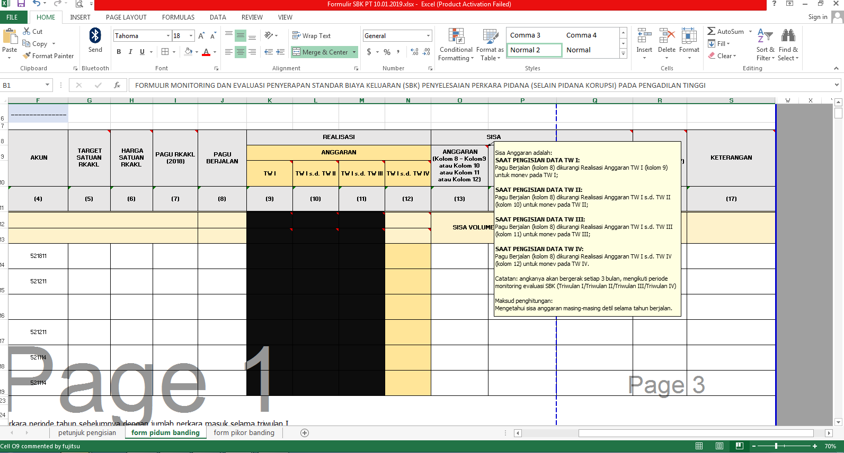
5 | Melakukan penginputan data dengan memperhatikan petunjuk pengisian di bawah ini.

Keterangan dan Petunjuk Pengisian Formulir
1 | Detil (Kolom (3)) adalah unsur SBK yang menjadi objek evaluasi.
2 | Kode Akun (Kolom (4)) sesuai dengan yang tertera pada RKAKL.
3 | Target Satuan RKAKL (Kolom (5)) diisi sesuai dengan target yang tertera pada RKAKL pengadilan.
4 | Harga Satuan RKAKL (Kolom (6)) diisi sesuai dengan harga satuan yang tertera pada RKAKL pengadilan.
5 | Pagu RKAKL (2018) (Kolom (7)) diisi sesuai dengan pagu awal yang terdapat pada RKAKL pengadilan.
 | Harga Satuan Berjalan (Kolom (8)) adalah kondisi harga satuan terakhir saat dilakukannya evaluasi dan monitoring ini.
6 | Pagu Berjalan (Kolom (9)) adalah kondisi pagu terakhir saat dilakukannya evaluasi dan monitoring ini.
7 | Volume Perkara Masuk (Triwulan I) TW I (Kolom (10)) adalah akumulasi jumlah sisa perkara periode tahun sebelumnya dengan jumlah perkara masuk selama triwulan I.
8 | Volume Perkara Masuk (Triwulan II) TW II (Kolom (11)) adalah akumulasi jumlah sisa perkara periode sebelumnya dengan jumlah perkara masuk selama triwulan II.
9 | Volume Perkara Masuk (Triwulan III) TW III (Kolom (12)) adalah akumulasi jumlah sisa perkara periode sebelumnya dengan jumlah perkara masuk selama triwulan III.
10 | Volume Perkara Masuk (Triwulan IV) TW IV (Kolom (13)) adalah akumulasi jumlah sisa perkara periode sebelumnya dengan jumlah perkara masuk selama triwulan IV.
11 | Volume Perkara Putus (Triwulan I) TW I (Kolom (10)) adalah jumlah perkara yang putus selama triwulan I.
12 | Volume Perkara Putus (Triwulan II) TW II (Kolom (11)) adalah jumlah perkara yang putus selama triwulan II.
13 | Volume Perkara Putus (Triwulan III) TW III (Kolom (12)) adalah jumlah perkara yang putus selama triwulan III.
14 | Volume Perkara Putus (Triwulan IV) TW IV (Kolom (13)) adalah jumlah perkara yang putus selama triwulan IV.
15 | Anggaran TW I (Kolom (10)) adalah penyerapan anggaran SBK yang dipergunakan untuk penanganan perkara selama triwulan I.
16 | Anggaran TW I s.d. TW II (Kolom (11)) adalah penyerapan anggaran SBK yang dipergunakan untuk penanganan perkara sampai dengan triwulan II.
17 | Anggaran TW I s.d. TW III (Kolom (12)) adalah penyerapan anggaran SBK yang dipergunakan untuk penanganan perkara sampai dengan triwulan III.
18 | Anggaran TW I s.d. TW IV (Kolom (13)) adalah penyerapan anggaran SBK yang dipergunakan untuk penanganan perkara sampai dengan triwulan IV.
19 | Sisa Anggaran (Kolom (14)) adalah sisa anggaran masing-masing unsur SBK sampai pada saat periode pelaporan (Pagu Berjalan masing-masing unsur SBK dikurangi realisasi masing-masing unsur SBK). Cara Penghitungan Sisa Anggarannya adalah: SAAT PENGISIAN DATA TW I: Pagu Berjalan (kolom 9) dikurangi Realisasi Anggaran TW I (kolom 10) untuk monev pada TW I; SAAT PENGISIAN DATA TW II: Pagu Berjalan (kolom 9) dikurangi Realisasi Anggaran TW I s.d. TW II (kolom 11) untuk monev pada TW II; SAAT PENGISIAN DATA TW III: Pagu Berjalan (kolom 9) dikurangi Realisasi Anggaran TW I s.d. TW III (kolom 12) untuk monev pada TW III; SAAT PENGISIAN DATA TW IV: Pagu Berjalan (kolom 9) dikurangi Realisasi Anggaran TW I s.d. TW IV (kolom 13) untuk monev pada TW IV.
20 | Estimasi Jumlah Target Yang Dapat Dibiayai (Kolom (15)) adalah perkiraan jumlah target yang masih dapat dibiayai dengan pertimbangan anggaran yang masih tersisa pada tahun berjalan (hasil penghitungan sisa anggaran masing-masing komponen dibagi dengan harga satuan masing-masing komponen).
21 | Estimasi Anggaran Yang Dibutuhkan (TW I s.d. TW IV) (Kolom (16)) adalah estimasi jumlah anggaran masing-masing unsur yang seharusnya dibutuhkan pengadilan pada tahun berjalan dengan mempertimbangkan tren realisasi anggaran masing-masing unsur SBK: - Untuk evaluasi data TW I dikalikan (*) 1; - Untuk evaluasi data TW I s.d. TW II dikalikan (*) 0,75; - Untuk evaluasi data TW I s.d. TW III dikalikan (*) 0,5; dan - Untuk evaluasi data TW I s.d. TW IV dikalikan (*) 0,25.
22 | Estimasi Target (TW I s.d. TW IV) (Kolom (17)) adalah estimasi jumlah target masing-masing unsur yang seharusnya dibutuhkan pengadilan pada tahun berjalan dengan mempertimbangkan tren realisasi anggaran masing-masing unsur SBK. Kolom ini diisi dengan (Kolom 15) dibagi dengan Harga Satuan RKAKL (Kolom 8). Pembagian dilakukan per detil.
23 | Keterangan (Kolom (18)) diisi dengan informasi penyebab bilamana ada (persentase) selisih yang signifikan antara target yang telah ditetapkan dalam RKAKL dengan realisasi penyerapan masing-masing detil. Evaluasi mandiri oleh satker pengadilan.

